Sheet1
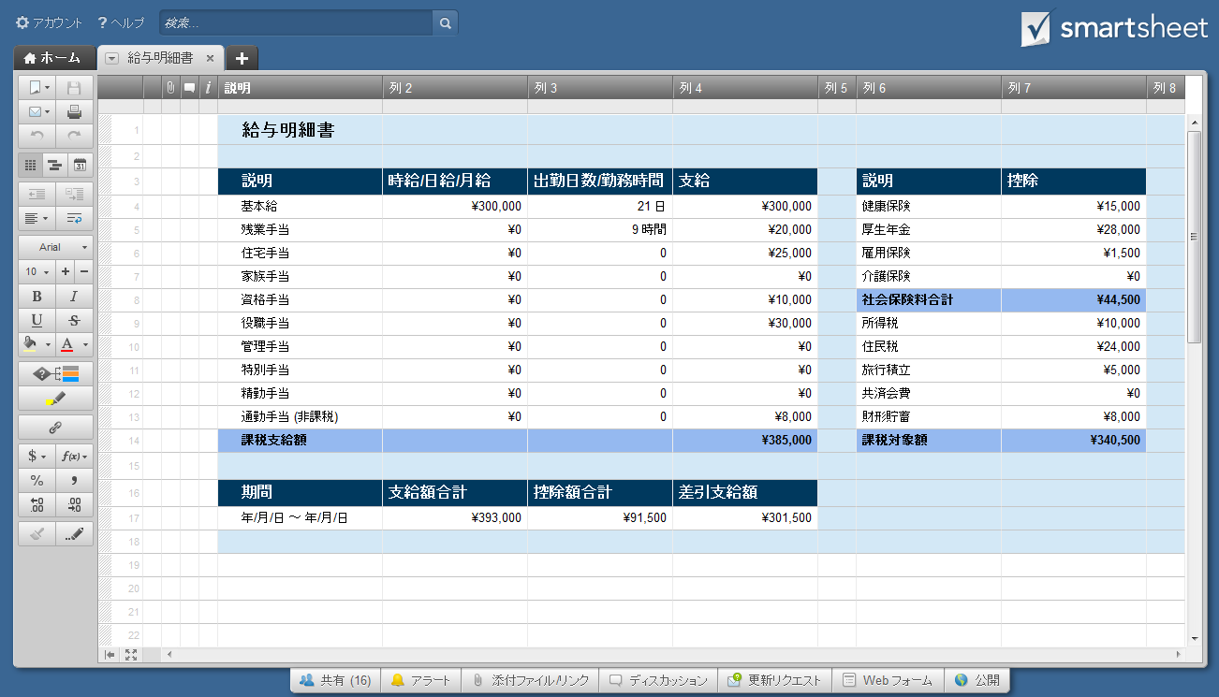
給与明細書

説明 | 時給/日給/月給 | 出勤日数/勤務時間 | 支給 | 説明 | 控除
基本給 | ¥300,000 | 21 日 | ¥300,000 | 健康保険 | ¥15,000
残業手当 | ¥0 | 9 時間 | ¥20,000 | 厚生年金 | ¥28,000
住宅手当 | ¥0 | 0 | ¥25,000 | 雇用保険 | ¥1,500
家族手当 | ¥0 | 0 | ¥0 | 介護保険 | ¥0
資格手当 | ¥0 | 0 | ¥10,000 | 社会保険料合計 | ¥44,500
役職手当 | ¥0 | 0 | ¥30,000 | 所得税 | ¥10,000
管理手当 | ¥0 | 0 | ¥0 | 住民税 | ¥24,000
特別手当 | ¥0 | 0 | ¥0 | 旅行積立 | ¥5,000
精勤手当 | ¥0 | 0 | ¥0 | 共済会費 | ¥0
通勤手当 (非課税) | ¥0 | 0 | ¥8,000 | 財形貯蓄 | ¥8,000
課税支給額 |  |  | ¥385,000 | 課税対象額 | ¥340,500

期間 | 支給額合計 | 控除額合計 | 差引支給額
年/月/日 ～ 年/月/日 | ¥393,000 | ¥91,500 | ¥301,500

または、ここをクリックして Smartsheet で給与明細書を作成

